상품제안서
[플씨드] 에스닉 돗자리, 파우치 가방세트(소형) + 모기퇴치 무릎담요(S사이즈) 2종 세트 | 상품코드: F25800

 |  |  |  |  |  |  | 02-412-0044 | www.easy1.co.kr
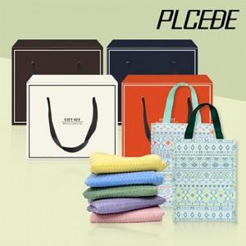

【상세/제작정보】 | 사이즈별 가격 별도문의 (소,중,대) 기본수량 미만 인쇄시 비용 추가. 봉인지 스티커, 선물포장 별도 문의. 전사인쇄: 담요1200원, 돗자리900원.

【인쇄/포장옵션】 | 실크 / 별도문의

【공급단가】 | 수량 | 150~ | 300~ | 500~ | 1,000~ | 3,000~
*VAT별도 | 단가 | 14,880원 | 14,630원 | 14,260원 | 14,010원 | 13,640원

【상품 URL】 | https://easy1.co.kr:443/src/goods_detail.php?gdno=25800

